vinnublað
Vinnublað 4.2 - birgðabókhald (perpetual inventory system)

a) | Dagbók:
Nr. | Reikningar |  |  |  | debet |  | kredit
1 | Birgðir |  |  |  | 64,500
1 | Lánardrottnar/viðskiptaskuldir |  |  |  |  |  | 64,500
2 | Birgðir |  |  |  |  |  | 750
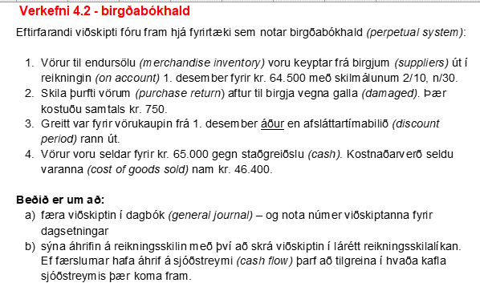
2 | Lánardrottnar/viðskiptaskuldir |  |  |  | 750 |  |  |  |  |  |  | Útreikningar:
3 | Birgðir |  |  |  |  |  | 1,275 |  |  |  |  | 62,475
3 | Lánardrottnar/viðskiptaskuldir |  |  |  | 63,750 |  |  |  |  |  |  | 1,275
3 | Banki |  |  |  |  |  | 62,475
4 | Vörusala |  |  |  |  |  | 65,000
4 | Banki |  |  |  | 65,000
4 | KSV |  |  |  | 46,400
4 | Birgðir |  |  |  |  |  | 46,400

 |  |  |  |  | 240,400 |  | 240,400

b) | Lárétt reikningsskilalíkan:
 |  | EHR |  |  |  |  |  | RR |  |  |  |  | Sjóðst.
 |  | Eignir |  | = | Skuldir | + | Eigið fé | Tekjur | - | Gjöld | = | Hagn (tap)
 |  | Banki | Birgðir | = | LDR | + |  |  | - |  | =
 | 1 |  | 64,500 | = | 64,500 | + |  |  | - |  | =
 | 2 |  | (750) | = | (750) | + |  |  | - |  | =
 | 3 | (62,475) | (1,275) | = | (63,750) | + |  |  | - |  | = |  | (62,475) | RHR
 | 4 | 65,000 |  | = |  | + | 65,000 | 65,000 | - |  | = | 65,000 | 65,000 | RHR
 | 4 |  | (46,400) | = |  | + | (46,400) |  | - | 46,400 | = | (46,400)
 |  |  |  | = |  | + |  |  | - |  | =
 | staða í lok: | 2,525 | 16,075 | = | 0 | + | 18,600 | 65,000 | - | 46,400 | = | 18,600 | 2,525

